Summary
 | Thales Group Test Sheet Template V4.2.1 | Test sheet definition |  |  | General description
 | Thales HK Test Sheet Template V9 | Test sheet identification |  |  | Regression thread
 |  | Version of the test sheet |  |  | Written by
 |  | Project |  |  | Writter email
 |  | Type of test |  |  | Writing status
 |  | Category of test |  |  | Test method (IADT)
 |  | Location
 |  | Test title |  |  | Attached requirement
 |  | Test objective |  |  | #NAME?

 |  | Test configuration |  |  | Testing tools
 |  | System version under test |  |  | Configuration and test tools
 |  | Test environment
 |  | MCS Software Version
 |  | IO Schedule Version |  |  | Instrument calibration date
 |  | Hardwire Termination Schedule Version
 |  | RSLogix5000 version
 |  | Cubicle ID
 |  | Manufacturing drawing version

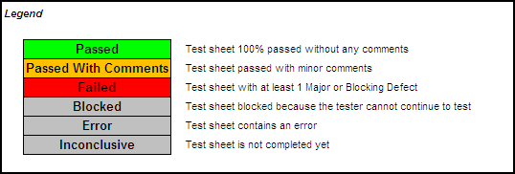
 | Legends | Metrics on this thread sheet |  |  | Execution summary |  |  | Legend
 | To be filled from list | Total steps | -1 |  | Instance of the test sheet execution
 | Automatically filled | Total Not Tested | -1 |  | Run by |  |  |  | Passed | Test sheet 100% passed without any comments
 | To let empty | Total OK | 0 |  | Runner email |  |  |  | Passed With Comments | Test sheet passed with minor comments
 | Context step | Total OKWC | 0 |  | Test state |  |  |  | Failed | Test sheet with at least 1 Major or Blocking Defect
 | To be filled | Total NOK | 0 |  | Last run date |  |  |  | Blocked | Test sheet blocked because the tester cannot continue to test
 |  | Total Not Testable | 0 |  | Approximate preparation duration |  |  |  | Error | Test sheet contains an error
 |  | Total Out Of Scope | 0 |  | Approximate running duration |  |  |  | Inconclusive | Test sheet is not completed yet
 | Language | Number of test cases | 1
 | En | Number of test steps with defect | -1 |  | Associated defects
Results of the test
 |  | Number of test cases for regression | 0 |  | #NAME?
 |  | Number of test cases in live session | 0
 |  | % OK | 0%
 |  | Steps tested on last run date | 0

 |  | Comments |  |  | Remedial work

 |  | Thales Signature |  |  | Customer / External Signature
 |  | 966 (Thales) |  |  | MTR
end | end | end | end | end | end | end | end

 |  | Information |  |  | Controls on the inputs
 |  | Test sheet Source | 966-CSF-TTS-TNC-060383-100_Rev_A_Draft_SN.doc |  | Total steps NOK or OKWC without PCR | 0
 |  | Duration for STD preparation |  |  | Total OS without comments | 0
 |  | Requirement Source Version |  |  | Total requirements NOK | NA

